SERVIDOR
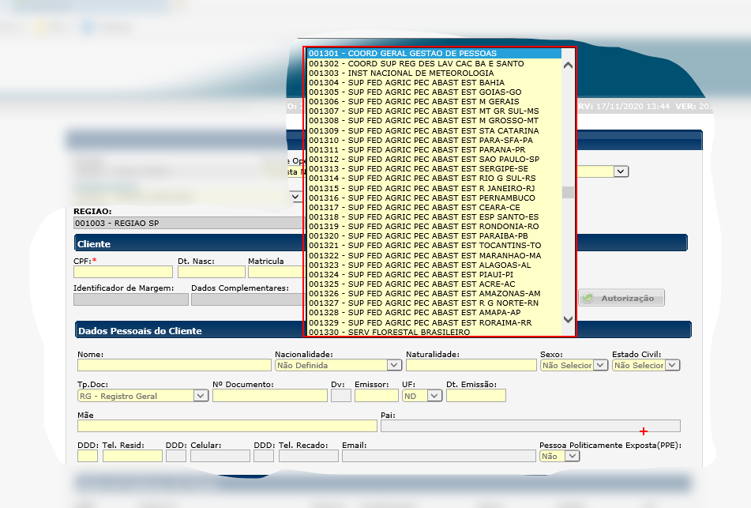
 |  |  | Data de Criação da UPAG | Data de Extinção da UPAG | Rótulo SFC
 |  |  | 21012005 | 31122500 | 003001 - COORD GERAL GESTAO DE PESSOAS
 |  |  | 21012005 | 31122500 | 003002 - COORD SUP REG DES LAV CAC BA E SANTO
 |  |  | 21012005 | 31122500 | 003003 - INST NACIONAL DE METEOROLOGIA
 |  |  | 21012005 | 31122500 | 003004 - SUP FED AGRIC PEC ABAST EST BAHIA
 |  |  | 21012005 | 31122500 | 003005 - SUP FED AGRIC PEC ABAST EST GOIAS-GO
 |  |  | 21012005 | 31122500 | 003006 - SUP FED AGRIC PEC ABAST EST M GERAIS
 |  |  | 21012005 | 31122500 | 003007 - SUP FED AGRIC PEC ABAST EST MT GR SUL-MS
 |  |  | 21012005 | 31122500 | 003008 - SUP FED AGRIC PEC ABAST EST M GROSSO-MT
 |  |  | 21012005 | 31122500 | 003009 - SUP FED AGRIC PEC ABAST EST STA CATARINA
 |  |  | 21012005 | 31122500 | 003010 - SUP FED AGRIC PEC ABAST EST PARA-SFA-PA
 |  |  | 21012005 | 31122500 | 003011 - SUP FED AGRIC PEC ABAST EST PARANA-PR
 |  |  | 21012005 | 31122500 | 003012 - SUP FED AGRIC PEC ABAST EST SAO PAULO-SP
 |  |  | 21012005 | 31122500 | 003013 - SUP FED AGRIC PEC ABAST EST SERGIPE-SE
 |  |  | 21012005 | 31122500 | 003014 - SUP FED AGRIC PEC ABAST EST RIO G SUL-RS
 |  |  | 21012005 | 31122500 | 003015 - SUP FED AGRIC PEC ABAST EST R JANEIRO-RJ
 |  |  | 21012005 | 31122500 | 003016 - SUP FED AGRIC PEC ABAST EST PERNAMBUCO
 |  |  | 21012005 | 31122500 | 003017 - SUP FED AGRIC PEC ABAST EST CEARA-CE
 |  |  | 21012005 | 31122500 | 003018 - SUP FED AGRIC PEC ABAST EST ESP SANTO-ES
 |  |  | 21012005 | 31122500 | 003019 - SUP FED AGRIC PEC ABAST EST RONDONIA-RO
 |  |  | 21012005 | 31122500 | 003020 - SUP FED AGRIC PEC ABAST EST PARAIBA-PB
 |  |  | 21012005 | 31122500 | 003021 - SUP FED AGRIC PEC ABAST EST TOCANTINS-TO
 |  |  | 21012005 | 31122500 | 003022 - SUP FED AGRIC PEC ABAST EST MARANHAO-MA
 |  |  | 21012005 | 31122500 | 003023 - SUP FED AGRIC PEC ABAST EST ALAGOAS-AL
 |  |  | 21012005 | 31122500 | 003024 - SUP FED AGRIC PEC ABAST EST PIAUI-PI
 |  |  | 21012005 | 31122500 | 003025 - SUP FED AGRIC PEC ABAST EST ACRE-AC
 |  |  | 21012005 | 31122500 | 003026 - SUP FED AGRIC PEC ABAST EST AMAZONAS-AM
 |  |  | 21012005 | 31122500 | 003027 - SUP FED AGRIC PEC ABAST EST R G NORTE-RN
 |  |  | 21012005 | 31122500 | 003028 - SUP FED AGRIC PEC ABAST EST AMAPA-AP
 |  |  | 21012005 | 31122500 | 003029 - SUP FED AGRIC PEC ABAST EST RORAIMA-RR
 |  |  | 02012019 | 31122500 | 003030 - SERV FLORESTAL BRASILEIRO
 |  |  | 20032012 | 31122500 | 003031 - DIVISAO PAGAMENTO E REGISTROS FUNCIONAIS
61 20353630 | 3630 | 61 20353732 | 03031982 | 31122500 | 003032 - CENTRO DE PAGAMENTO DO EXERCITO
21 32937366 |  | 21 32937379 | 01061921 | 31122500 | 003033 - SERVICO DE RECURSOS HUMANOS
061 34123350 |  | 061 34121548 | 01031998 | 31122500 | 003034 - SRF/SECRETARIA DA RECEITA FEDERAL/MF
061 34124630 |  | 061 34124650 | 01041998 | 31122500 | 003035 - SUP REGIONAL RECEITA FEDERAL/1A.RF/SRF
009132411562 |  | 009132411562 | 01031998 | 31122500 | 003036 - SUP REGIONAL RECEITA FEDERAL/2A.RF/SRF
009231339008 | 9008 | 009231339008 | 01041998 | 31122500 | 003037 - DELEGACIA/RF/MANAUS/AM
096 31982253 |  | 096 31982253 | 01041998 | 31122500 | 003038 - DELEGACIA/RF/MACAPA/AP
009531983600 | 3618 | 009531983618 | 01041998 | 31122500 | 003039 - DELEGACIA/RF/BOA VISTA/RR
068 32238881 | 4912 | 068 32238881 | 01041998 | 31122500 | 003040 - DELEGACIA/RF/RIO BRANCO/AC
069 39011256 |  | 069 39011289 | 01041998 | 31122500 | 003041 - DELEGACIA/RF/PORTO VELHO/RO
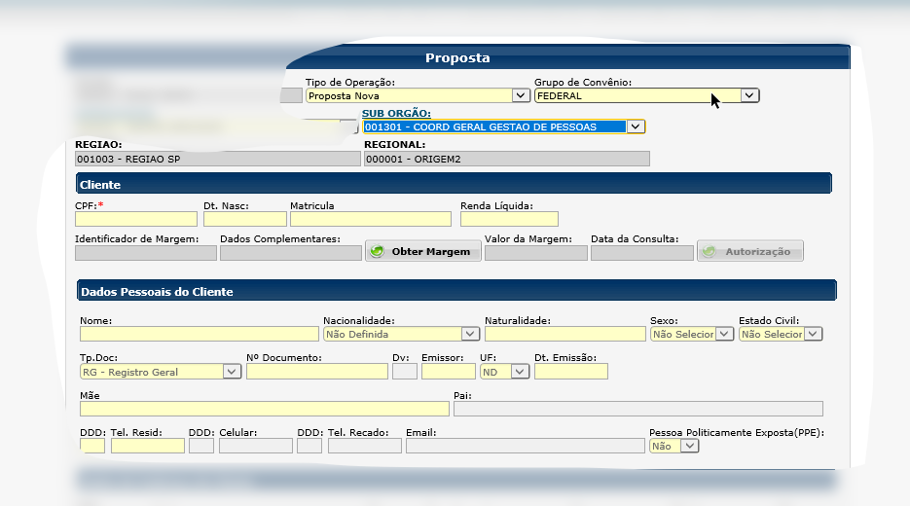
006733187217 | 7217 | 006733187217 | 01041998 | 31122500 | 003042 - DELEGACIA/RF/CAMPO GRANDE/MS
065 36152000 | 2055 | 065 36448547 | 01041998 | 31122500 | 003043 - DELEGACIA/RF/CUIABA/MT
006234160752 |  | 006234160765 | 01041998 | 31122500 | 003044 - DELEGACIA/RF/GOIANIA/GO
006339011144 | 1144 | 006339011154 | 01041998 | 31122500 | 003045 - DELEGACIA/RF/PALMAS/TO
002138054181 |  | 002138054181 | 01041998 | 31122500 | 003046 - SUP REGIONAL RECEITA FEDERAL/7A.RF/SRF
027 32115249 | 5249 | 027 32115194 | 01041998 | 31122500 | 003047 - DELEGACIA/RF/VITORIA/ES
085 38783482 |  | 085 38783547 | 01041998 | 31122500 | 003048 - SUP REGIONAL RECEITA FEDERAL/3A.RF/SRF
081 33163824 |  | 081 33163824 | 01041998 | 31122500 | 003049 - SUP REGIONAL RECEITA FEDERAL/4A.RF/SRF
041 33208136 |  | 041 33208136 | 01041998 | 31122500 | 003050 - SUP REGIONAL RECEITA FEDERAL/9A.RF/SRF
086 32158114 |  | 086 32158160 | 01041998 | 31122500 | 003051 - DELEGACIA/RF/TERESINA/PI
098 23133812 | 206 | 098 23127044 | 01041998 | 31122500 | 003052 - DELEGACIA/RF/SAO LUIS/MA
083 32164461 | 4461 | 083 32441249 | 01041998 | 31122500 | 003053 - DELEGACIA/RF/JOAO PESSOA/PB
084 32202369 |  | 084 32202347 | 01041998 | 31122500 | 003054 - DELEGACIA/RF/NATAL/RN
011 33155243 |  | 011 33155244 | 01031998 | 31122500 | 003055 - SUP REGIONAL RECEITA FEDERAL/8A.RF/SRF
082 30369100 | 9112 | 082 30369132 | 01041998 | 31122500 | 003056 - DELEGACIA/RF/MACEIO/AL
048 32292130 |  | 048 32292100 | 01041998 | 31122500 | 003057 - DELEGACIA/RF/FLORIANOPOLIS/SC
071 34161090 |  | 071 34161107 | 01041998 | 31122500 | 003058 - SUP REGIONAL RECEITA FEDERAL/5A.RF/SRF
051 32907435 |  | 051 32907466 | 01041998 | 31122500 | 003059 - SUP REGIONAL RECEITA FEDERAL/10A.RF/SRF
031 32186940 |  | 031 32186941 | 01041998 | 31122500 | 003060 - SUP REGIONAL RECEITA FEDERAL/6A.RF/SRF
21 38052800 |  | 21 38052811 | 01062002 | 31122500 | 003061 - CORPO BOMB MILITAR ANTIGO DIST FED/INAT
21 38052800 |  | 21 38052811 | 01112002 | 31122500 | 003062 - POL MILITAR ANTIGO DIST FEDERAL/INATIVO
 |  |  | 02052007 | 31122500 | 003063 - SRRF/1RF/SUPERINTENDENCIA REG RFB 1A RF
 |  |  | 02052007 | 31122500 | 003064 - SRRF/2RF/SUPERINTENDENCIA REG RFB 2A RF
 |  |  | 02052007 | 31122500 | 003065 - SRRF/3RF/SUPERINTENDENCIA REG RFB 3A RF
 |  |  | 02052007 | 31122500 | 003066 - SRRF/4RF/SUPERINTENDENCIA REG RFB 4A RF
 |  |  | 02052007 | 31122500 | 003067 - SRRF/5RF/SUPERINTENDENCIA REG RFB 5A RF
 |  |  | 02052007 | 31122500 | 003068 - SRRF/6RF/SUPERINTENDENCIA REG RFB 6A RF
 |  |  | 02052007 | 31122500 | 003069 - SRRF/7RF/SUPERINTENDENCIA REG RFB 7A RF
 |  |  | 02052007 | 31122500 | 003070 - SRRF/8RF/SUPERINTENDENCIA REG RFB 8A RF
 |  |  | 02052007 | 31122500 | 003071 - SRRF/9RF/SUPERINTENDENCIA REG RFB 9A RF
 |  |  | 02052007 | 31122500 | 003072 - SRRF/10RF/SUPERINTENDENCIA REG RFB 10A R
061 3222438 | 00001 | 061 99999999 | 02052007 | 31122500 | 003073 - RECEITA FEDERAL DO BRASIL (DL)
006134125601 | 5786 | 006134125277 | 15092010 | 31122500 | 003074 - SUPERINTENDENCIA DE ADMINISTRACAO MF/DF
008233112674 |  | 008232219381 | 15092010 | 31122500 | 003075 - SUPERINTENDENCIA DE ADMINISTRACAO MF/AL
002732115111 |  | 002732115125 | 15092010 | 31122500 | 003076 - SUPERINTENDENCIA DE ADMINISTRACAO MF/ES
002138052800 |  | 002138052811 | 15092010 | 31122500 | 003077 - SUPERINTENDENCIA DE ADMINISTRACAO MF/RJ
003132186731 |  | 003132186761 | 15092010 | 31122500 | 003078 - SUPERINTENDENCIA DE ADMINISTRACAO MF/MG
008132368302 |  | 008132368201 | 15092010 | 31122500 | 003079 - SUPERINTENDENCIA DE ADMINISTRACAO MF/PE
006239014308 |  | 006239014312 | 15092010 | 31122500 | 003080 - SUPERINTENDENCIA DE ADMINISTRACAO MF/GO
009832225160 |  | 009832227718 | 15092010 | 31122500 | 003081 - SUPERINTENDENCIA DE ADMINISTRACAO MF/MA
006703454102 |  | 006703454103 | 15092010 | 31122500 | 003082 - SUPERINTENDENCIA DE ADMINISTRACAO MF/MS
008332164504 |  | 008332442165 | 15092010 | 31122500 | 003083 - SUPERINTENDENCIA DE ADMINISTRACAO MF/PB
008632214517 |  | 008632218249 | 15092010 | 31122500 | 003084 - SUPERINTENDENCIA DE ADMINISTRACAO MF/PI
008432202240 |  | 008432203201 | 15092010 | 31122500 | 003085 - SUPERINTENDENCIA DE ADMINISTRACAO MF/RN
...

